議案別議決権行使状況
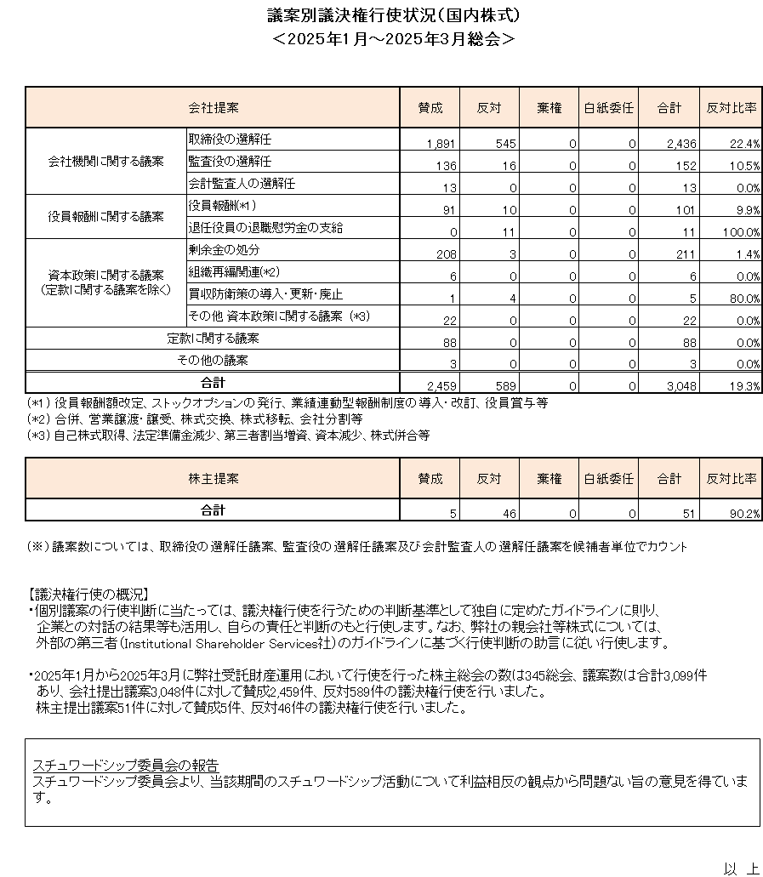

スチュワードシップ委員会の報告
スチュワードシップ委員会より、当該期間のスチュワードシップ活動について利益相反の観点から問題ない旨の意見を得ています。

